INSTRUCCIONES
Este fichero está confeccionado para uso interno y generación de presupuestos
Contiene 4 pestañas:
DETALLE | En esta pestaña se introducen todos los conceptos que son necesarios para ejecutar el proyecto
 | Existen dos grandes grupos de conceptos: A
 |  | Académicos: en el que se recoge la información por módulos (asignaturas) e incluye la producción de materiales, docencia
 |  | (NOTA: se han creado 10 módulos. Sólo hay que informar los módulos (asignaturas) que tenga el proyecto SIN BORRAR filas
 |  | Cada módulo contiene los mismos conceptos.
 |  | Logísticos: en el que se recoge toda la información logística del proyecto (viajes, alojamientos, excursiones y otros conceptos)
 | Sólo se ha de informar:
 |  | Conceptos (Columna E): se puede editar este texto pero se sugiere sólo añadir en paréntesis cualquier detalle que se quiera añadir
 |  | Proveedor/Autor/Profesor (Columna G): Es importante proporcionar esta información. Si no se dispone de ella se puede utilizar: "por determinar"
 |  | INT/EXT (Columna I): si el proveedor es interno o externo
 |  | Prev/Precio (Columna J): Previsión de precio o tarifa del proveedor
 |  | Prev/Q (Columna K): Previsión de cantidad (ejemplo: 2 viajes, 1 documento, 6 horas de docencia, 5 noches de alojamiento
 |  | Prev/Precio (Columna J): Precio real cerrado con el proveedor
 |  | Prev/Q (Columna K): Cantidad real cerrado/negociado con el proveedor (ejemplo: 2 viajes, 1 documento, 6 horas de docencia, 5 noches de alojamiento
 | Importante: | Si te faltan FILAS, marca la fila y combina las teclas CTRL+
RESUMEN | Esta pestaña recoge y agrupa toda la información (introducida en la pestaña DETALLE) en el formulario de presupuestos R133-PE13
 | Esta pestaña sirve para la aprobación del presupuesto
Proveedores | Esta pestaña recoge y agrupa la información por proveedores.
 | Esta pestaña sirve para que Administración pueda contrastar las factuas recibidas con el presupuesto aprobado
 | Funciona con una tabla dinámica (ver pestaña Proveedores para instrucciones)
 | La tabla dinámica se inserta siguiendo estos pasos:
 | 1- Posiciona el cursor en la celda B2 de la pestaña Proveedores
 | 2- En el menú de Excel selecciona la opción: Insertar Tabla Dinámica
 | 3- Selecciona la fuente de información (Tabla o Rango de los datos a analizar): posionate en la pestaña "Detalle" y marca las celdas B3 a L218):
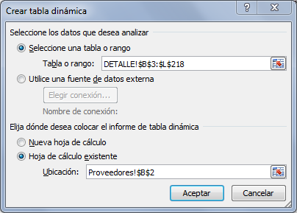

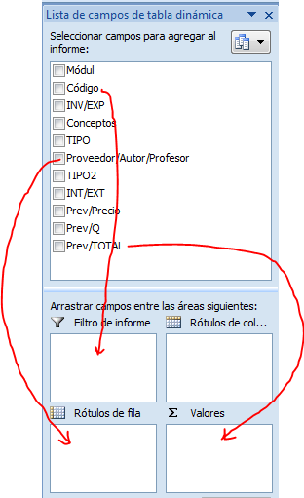

 | 4- En el asistente de tabla dinámica, arrastra los conceptos para su análisis:
 | Código --> Area "Filtro de Informe"
 | Proveedor/Autor/Profesor --> "Rótulos de fila"
 | Prev/TOTAL --> "∑ Valores"
 | 5- Una vez arrastrados los campos, cambia la configuración de campo
 | de "Prev/TOTAL":
 | 1) Despliega el menú de "Cuenta de Pr…."
 | 2) Selecciona la opción"Configuración de campo de valor"
 | 3) Selecciona en el cuadro de diágolo la opción "Suma"
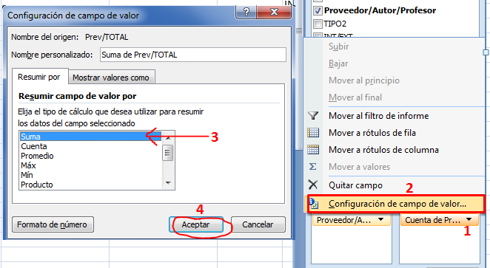
 | 4) Acepta

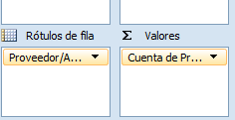

 | 6- Utiliza los filtros de "Código" para visualizar los datos que te interesen:
 | (utiliza la información de "Leyenda de Filtros")
 | Así, como ejemplo, hemos aplicado el filtro para POL (Producción Online):
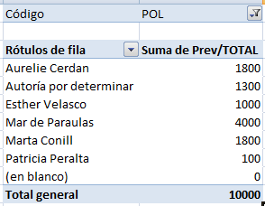

Doble clic
 |  |  | De donde sabremos, que por ejemplo, para este proyecto deberíamos pagar como máximo 4.000€ a Mar de Paraulas

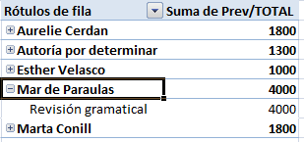
 | Si necesitas ver el detalle, haz doble clic sobre el Proveedor:
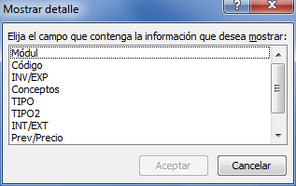
 |  |  | Y selecciona el campo que
 |  |  | quieres ver en detalle.
 |  |  | Por ejemplo: Conceptos
Doble clic

 |  |  |  | Si necesitas ver más detalle, vuelve a hacer
 |  |  |  | doble clic. Por ejemplo, en Revisión Gramatical + Mòdul:
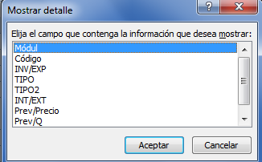

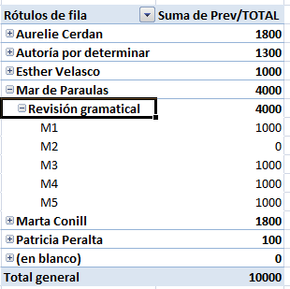
 | Verás, que por ejemplo, para este proveedor, deberías
 | recibir facturas de 1.000€ para los módulos: M1, M3, M4 y M5

